Sheet1
1、推送打点优化
图中打点，Trojan_StartAppByNotification的str1打点内容需要根据配置的key值来打点。key值配置在LocalNotification表中，其中有两个sheet，都需要考虑到。

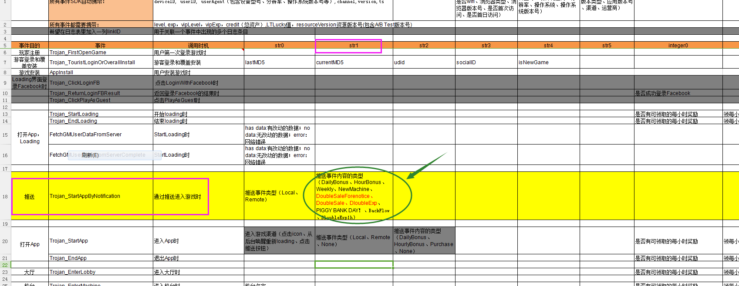

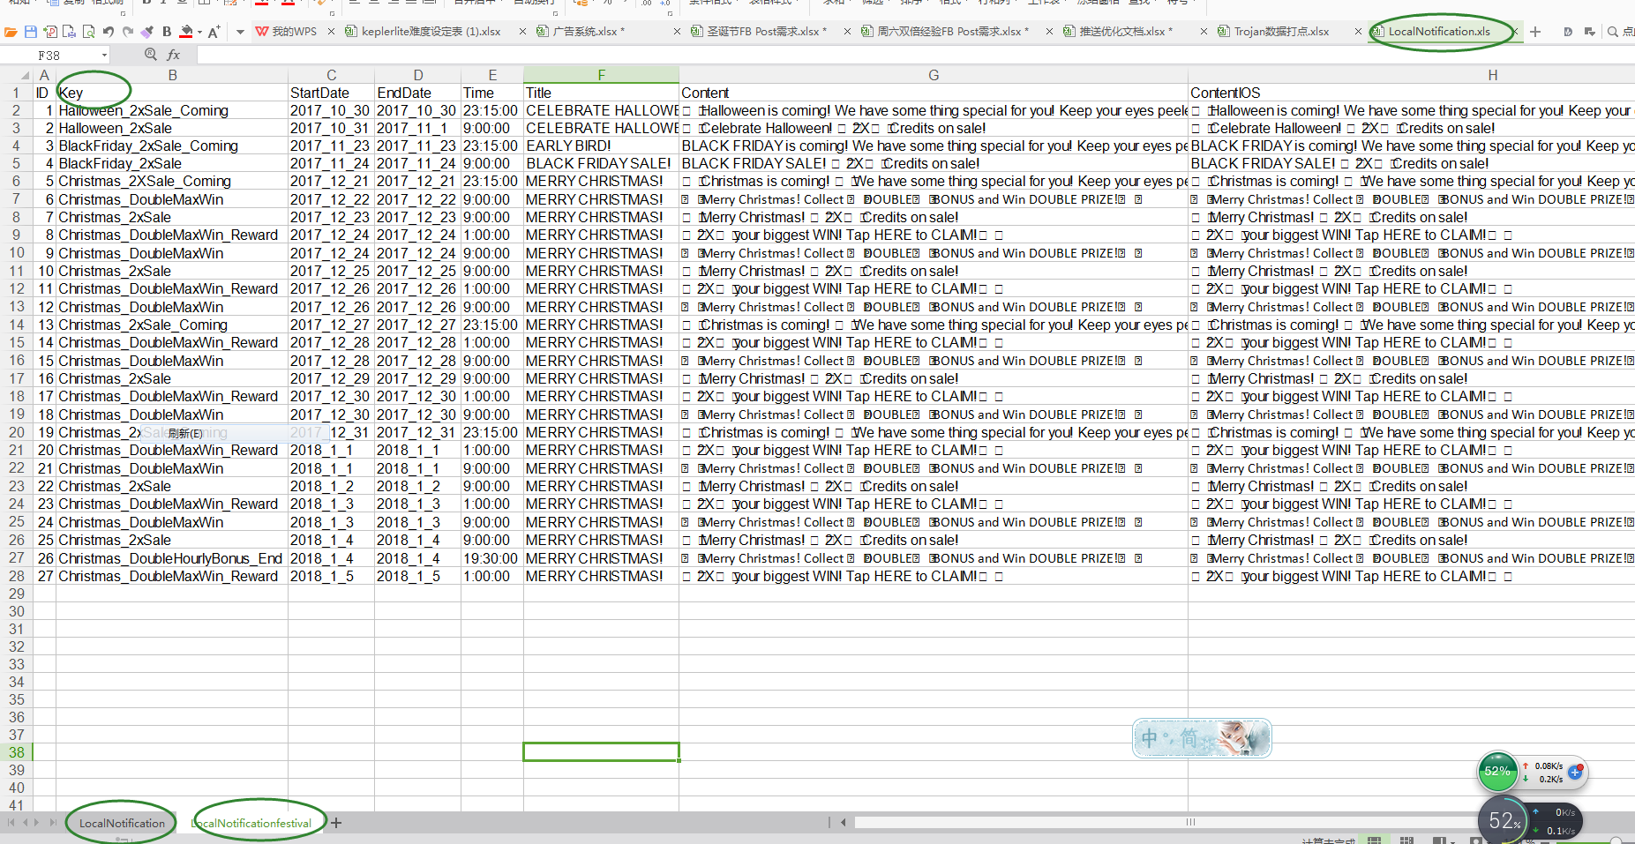

2、回流奖励目前在程序里面写死，现需要根据表格配置，配置方式如下图所示。图中表示玩家流失第4天，第7天，第14天发出推送。目前应该是第4天发送，第4+7*n天发送

